Sheet1
序列号 | *入库照 | 姓名 | *性别 | 年龄 | 身份证号 | 电话 | 备注
 | 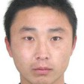 | test2 | 男
 | 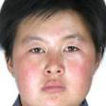 | test3 | 女

